상품제안서
777쓰리쎄븐 17000C 손톱깎이세트 | 상품코드: F24181

 |  |  |  |  |  |  | 02-412-0044 | www.easy1.co.kr
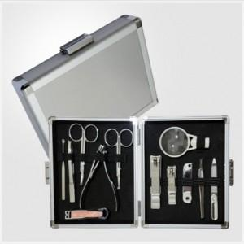

【상세/제작정보】

【인쇄/포장옵션】 | 실크 / 포장지포장

【공급단가】 | 수량 | 30~ | 50~ | 100~ | 300~ | 500~
*VAT별도 | 단가 | 23,370원 | 23,000원 | 22,440원 | 21,870원 | 21,500원

【상품 URL】 | https://easy1.co.kr:443/src/goods_detail.php?gdno=24181

